Solicitud gráfica
 | Área: | Matemáticas |  |  | Fecha:
 | Grado: | 7 |  |  | 2016-02-03
 | Título del tema: | Los números racionales |  |  | ¿Cuaderno de estudio o recurso? | Recurso
 | Editor: | Adriana Ma. Pachón |  |  | Motor del recurso | M101

 | Código guión o recurso: | MA_07_05_CO_REC120 | ← Para determinar este código, visite la hoja de Ayuda
 |  |  |  |  | ESPECIFICACIÓN DE ARCHIVOS A ENTREGAR
Núm. | Archivo Shutterstock o ruta en web | Imagen para: | Tipo | Ubicación de la imagen en el recurso M101 | Nombre imagen SMALL | Tamaño imagen SMALL | Nombre imagen ZOOM | Tamaño imagen ZOOM | Descripción | Observaciones
IMG01 | Ver descripción | Recurso M101 | Ilustración | Contenido | MA_07_05_CO_REC120_IMG01n.png | 286 x 286 px | MA_07_05_CO_REC120_IMG01a.png | 500 x 500 px | Imagen para pregunta #2 Texto para la imagen: * A toda fracción decimal, le corresponde una expresión decimal infinita. * La expresión decimal de una fracción con denominador 10.000, tiene tres cifras decimales. * La cantidad de cifras decimales de una fracción decimal, depende del número de ceros en el denominador. * Para separar las cifras de una expresión decimal de una fracción decimal, se separan las cifras de izquierda a derecha. | 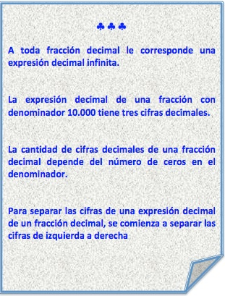
IMG02 | Ver descripción | Recurso M101 | Ilustración | Contenido | MA_07_05_CO_REC120_IMG02n.png | 286 x 286 px | MA_07_05_CO_REC120_IMG02a.png | 500 x 500 px | Imagen para pregunta #3. Ver carpeta anexa.
IMG03 | Ver descripción | Recurso M101 | Ilustración | Contenido | MA_07_05_CO_REC120_IMG03n.png | 286 x 286 px | MA_07_05_CO_REC120_IMG03a.png | 500 x 500 px | Imagen para pregunta #4. Ver carpeta anexa. Texto para el encabezado de la tabla: * Fracción decimal * Expresión decimal | 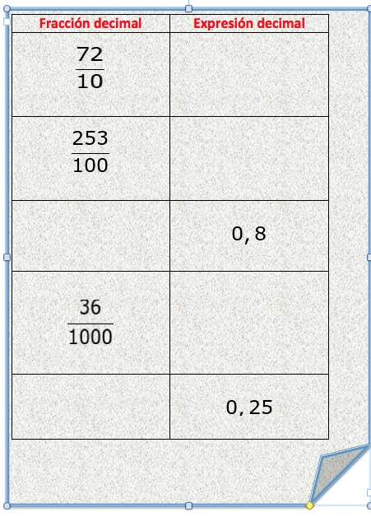
IMG04 | Ver descripción | Recurso M101 | Ilustración | Contenido | MA_07_05_CO_REC120_IMG04n.png | 286 x 286 px | MA_07_05_CO_REC120_IMG04a.png | 500 x 500 px | Imagen para pregunta #5. Texto de la imagen: Contenido de harina 1525/100 gr La imagen fue tomada de shutterstock 303407855 | 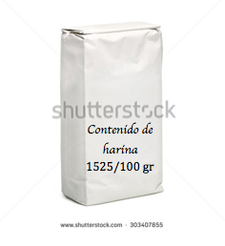
IMG05 | Ver descripción | Recurso M101 | Ilustración | Contenido | MA_07_05_CO_REC120_IMG05n.png | 286 x 286 px | MA_07_05_CO_REC120_IMG05a.png | 500 x 500 px | Imagen para pregunta #6. Texto de la imagen: Longitud pieza de madera 321/250 cm La imagen fue tomada de shutterstock 213831115 | 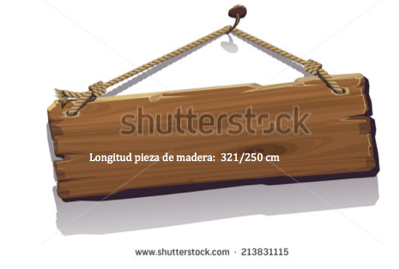
IMG06 | Ver descripción | Recurso M101 | Ilustración | Contenido | MA_07_05_CO_REC120_IMG06n.png | 286 x 286 px | MA_07_05_CO_REC120_IMG06a.png | 500 x 500 px | Imagen para pregunta #7. Texto de la imagen: Capacidad 425/1000 litros La imagen fue tomada de shutterstock 184151453 | 